Кресла руководителя
2026-07-16
№ | Название | Фото | Цвет/материал | Вес | Объем | Рознич. цена | Характеристики | Коллекции, к которым предлагаем кресла
Кресла руководителя до 40 тыс.руб.
1 | Норман ожидается поставка | 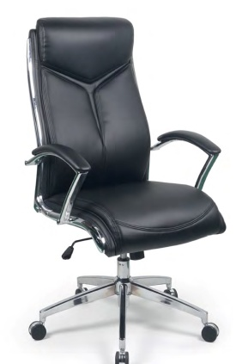 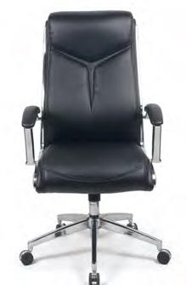 | Черная экокожа | 19.9 | 0.18 | 36,170 ₽ | Обивка:экокожа | Кабинеты: Эволюшн | Evolution Флэш | Flash в лиственнице, Тауэр | Tower
 |  |  |  |  |  |  | Механизм качания: Топ ган
 |  |  |  |  |  |  | Фиксация наклона спинки: в рабочем положении
 |  |  |  |  |  |  | Регулировка жесткости наклона спинки: Да
 |  |  |  |  |  |  | Подголовник: Эргономичный, нерегулируемый, интегрирован в спинку кресла
 |  |  |  |  |  |  | Подлокотники: Хромированные с накладками из экокожи
 |  |  |  |  |  |  | Крестовина: Пятилучевая, хромированная
 |  |  |  |  |  |  | Регулировка по высоте: Да
 |  |  |  |  |  |  | Габаритные размеры: 700*700*1125-1180
 |  |  |  |  |  |  | Допустимая нагрузка: 120 кг.
Кресла руководителя 40 - 60 тыс.руб.
2 | Бонд (экокожа) ожидается поставка | 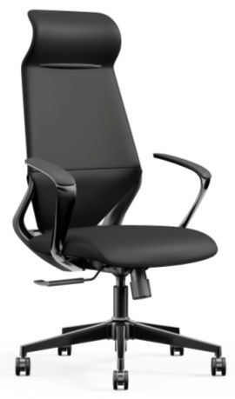 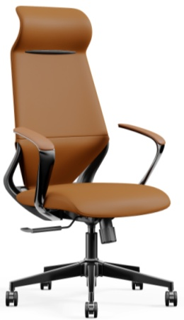 | Черная или коричневая экокожа, черный пластик на заднике | 20 | 0.22 | 32,644 ₽ | Обивка: Премиальная экокожа или кожа (черная или коричневая - складская программа; красная, оранжевая, белая, серыая - под заказ), задняя часть каркаса: пластик, черный или цветной (серый, оранжевый, красный). | Кабинеты: Арес Люкс | Ares Lux Винтер | Winter Фостер | Foster
 |  |  |  |  |  |  | Особенности обивки: 2-x тоновая
 |  |  |  |  |  |  | Механизм качания: Синхронный, оснащен системой "Антишок".

 |  |  | Черная или коричневая экокожа, цветной пластик на заднике |  |  | 33,758 ₽ | Фиксация наклона спинки: 3 положения
 |  |  |  |  |  |  | Регулировка спинки по высоте: нет
 |  |  |  |  |  |  | Регулировка жесткости наклона спинки: Да
 |  |  |  |  |  |  | Подголовник: Эргономичный, нерегулируемый, интегрирован в спинку кресла
 | Бонд (кожа) под заказ |  | Черная или коричневая кожа, черный пластик на заднике |  |  | 48,727 ₽
 |  |  |  |  |  |  | Подлокотники: Нерегулируемые. Корпус подлокотника выполнен из алюминиевого сплава с гальваническим покрытием в цв. «чемный хром». Подлокотники оборудованы мягкими накладками, отделанными экокожей в цв. лицевой части.
 |  |  |  |  |  |  | Крестовина: Пятилучевая, алюминий с хромированным покрытием в цв. «черный хром»
 |  |  | Черная или коричневая экокожа, цветной пластик на заднике |  |  | 50,123 ₽
 |  |  |  |  |  |  | Регулировка по высоте: Да
 |  |  |  |  |  |  | Габаритные размеры: 600*585*1140-1240
 |  |  |  |  |  |  | Допустимая нагрузка: 136 кг.
3 | Бонд М (экокожа) ожидается поставка |  | Черная или коричневая экокожа, черный пластик на заднике | 19 | 0.19 | 30,003 ₽ | Обивка: Премиальная экокожа или кожа, задняя часть каркаса: пластик. | Кабинеты и столы переговоров: Арес Люкс | Ares Lux Винтер | Winter Фостер | Foster
 |  |  |  |  |  |  | Особенности обивки: 2-x тоновая
 |  |  |  |  |  |  | Механизм качания: Синхронный, оснащен системой "Антишок".

 |  |  | Черная или коричневая экокожа, цветной пластик на заднике |  |  | 31,414 ₽ | Фиксация наклона спинки: 3 положения
 |  |  |  |  |  |  | Регулировка спинки по высоте: нет
 |  |  |  |  |  |  | Регулировка жесткости наклона спинки: Да
 |  |  |  |  |  |  | Подголовник: нет
 | Бонд М (кожа) под заказ |  | Черная или коричневая кожа, черный пластик на заднике |  |  | 44,957 ₽
 |  |  |  |  |  |  | Подлокотники: Нерегулируемые. Корпус выполнен из алюминиевого сплава с гальваническим покрытием в цв. «чемный хром». Подлокотники оборудованы мягкими накладками, отделанными экокожей в цв. лицевой части.
 |  |  |  |  |  |  | Крестовина: Пятилучевая, алюминий с хромированным покрытием в цв. «черный хром»
 |  |  | Черная или коричневая экокожа, цветной пластик на заднике |  |  | 46,086 ₽
 |  |  |  |  |  |  | Регулировка по высоте: Да
 |  |  |  |  |  |  | Габаритные размеры: 590*585*1030-1130
 |  |  |  |  |  |  | Допустимая нагрузка: 136 кг.
4 | Ромео под заказ | 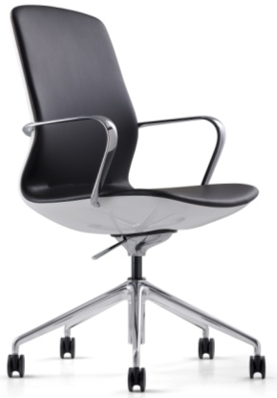 | Черная или белая экокожа |  |  | 48,954 ₽ | Обивка: Премиальная экокожа или кожа, задняя часть каркаса: пластик. | Кабинеты: Эмпорио | Emporio Киу ДМ | Kyu DM

 |  |  |  |  |  |  | Особенности обивки: 2-x тоновая
 |  |  |  |  |  |  | Механизм качания: Топ ган
 |  |  |  |  |  |  | Подголовник: нет
 |  |  | Черная или белая кожа |  |  | 56,613 ₽ | Подлокотники: Фиксированные. Алюминиевые с хромированным покрытием.

 |  |  |  |  |  |  | Крестовина: Четырехлучевая, алюминий с хромированным покрытием

 |  |  |  |  |  |  | Допустимая нагрузка: 110 кг.
5 | ДОЛЬЧЕ ГАББАНА | 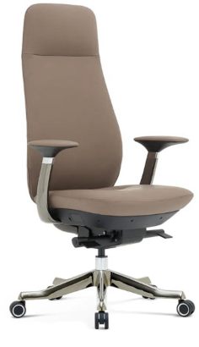 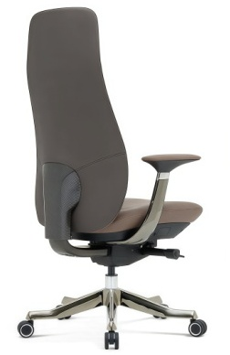 | Премиальная экокожа серого цвета PK-004 на лицевой части и коричневая экокожа PK-006 на спинке | 28.6 | 0.25 | 59,506р. | Обивка:Премиальная экокожа | Кабинеты: Эра | Era Винтер | Winter Фостер | Foster
 |  |  |  |  |  |  | Особенности обивки: 2-x тоновая
 |  |  |  |  |  |  | Механизм качания: Синхронный, оснащен системой "Антишок".

 |  |  |  |  |  |  | Фиксация наклона спинки: 5 положения
 |  |  |  |  |  |  | Регулировка спинки по высоте: Да
 |  |  |  |  |  |  | Регулировка жесткости наклона спинки: Да
 |  |  |  |  |  |  | Подголовник: Эргономичный, нерегулируемый, интегрирован в спинку кресла

 |  |  |  |  |  |  | Подлокотники: Нерегулируемые. Корпус подлокотника выполнен из алюминиевого сплава с гальваническим покрытием в цв. «чемный хром». Подлокотники оборудованы мягкими накладками, отделанными экокожей в цв. лицевой части.
 |  |  |  |  |  |  | Крестовина: Пятилучевая, алюминий с хромированным покрытием в цв. «черный хром»

 |  |  |  |  |  |  | Регулировка по высоте: Да
 |  |  |  |  |  |  | Габаритные размеры: 670*600*1260-1340
 |  |  |  |  |  |  | Допустимая нагрузка: 150 кг.
6 | ДОЛЬЧЕ ГАББАНА М | 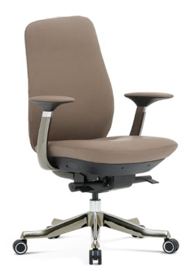 | Премиальная экокожа серого цвета PK-004 на лицевой части и коричневая экокожа PK-006 на спинке | 28 | 0.25 | 57,625р. | Обивка:Премиальная экокожа | Кабинеты и столы переговоров: Эра | Era Винтер | Winter Фостер | Foster
 |  |  |  |  |  |  | Особенности обивки: 2-x тоновая
 |  |  |  |  |  |  | Механизм качания: Синхронный, оснащен системой "Антишок".

 |  |  |  |  |  |  | Фиксация наклона спинки: 5 положения
 |  |  |  |  |  |  | Регулировка спинки по высоте: Да
 |  |  |  |  |  |  | Регулировка жесткости наклона спинки: Да
 |  |  |  |  |  |  | Подголовник: нет
 |  |  |  |  |  |  | Подлокотники: Нерегулируемые. Корпус подлокотника выполнен из алюминиевого сплава с гальваническим покрытием в цв. «чемный хром». Подлокотники оборудованы мягкими накладками, отделанными экокожей в цв. лицевой части.
 |  |  |  |  |  |  | Крестовина: Пятилучевая, алюминий с хромированным покрытием в цв. «черный хром»

 |  |  |  |  |  |  | Регулировка по высоте: Да
 |  |  |  |  |  |  | Габаритные размеры: 670*600*1090-1170
 |  |  |  |  |  |  | Допустимая нагрузка: 150 кг.
Кресла руководителя 60 - 70 тыс.руб.
7 | ВЕРСАЧЕ | 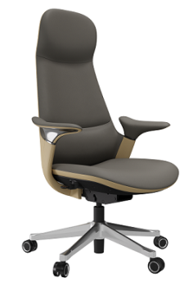 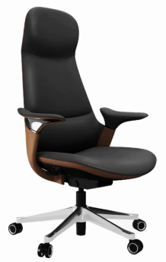 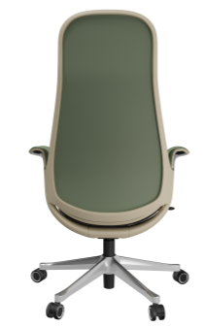 | Серое с бежевыми вставками | 24 | 0.32 | 68,904р. | Обивка: натуральная кожа /экокожа | Кабинеты: Аурус | Aurus Фостер | Foster Бугатти | Bugatti
 |  |  |  |  |  |  | Особенности обивки: 2-x тоновая, со вставками
 |  |  |  |  |  |  | Механизм качания: Синхромеханизм, оснащен системой "Антишок" и слайдером

 |  |  |  |  |  |  | Фиксация наклона спинки: 5 положения
 |  |  | Черное с коричневыми вставками |  |  |  | Регулировка жесткости наклона спинки: Да
 |  |  |  |  |  |  | Подголовник: Эргономичный, нерегулируемый, интегрирован в спинку кресла
 |  |  |  |  |  |  | Подлокотники: Кожаные, являющиеся частью каркаса, эргономичной формы, нерегулируемые. Выполнены с небольшой декоративной хромированной вставкой.

 |  |  | Зеленое с бежевыми вставками |  |  |  | Крестовина: Пятилучевая, полированный алюминий

 |  |  |  |  |  |  | Регулировка по высоте: Да
 |  |  |  |  |  |  | Габаритные размеры: 680*650*1180-1280
 |  |  |  |  |  |  | Допустимая нагрузка: 120 кг.
8 | ВЕРСАЧЕ М | 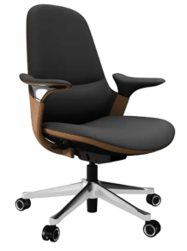 | Серое с бежевыми вставками | 22 | 0.3 | 65,583р. | Обивка: натуральная кожа /экокожа | Кабинеты: Аурус | Aurus Фостер | Foster Бугатти | Bugatti
 |  |  |  |  |  |  | Особенности обивки: 2-x тоновая, со вставками
 |  |  |  |  |  |  | Механизм качания: Синхромеханизм, оснащен системой "Антишок" и слайдером

 |  |  |  |  |  |  | Фиксация наклона спинки: 5 положения
 |  |  | Черное с коричневыми вставками |  |  |  | Регулировка жесткости наклона спинки: Да
 |  |  |  |  |  |  | Подголовник: нет
 |  |  |  |  |  |  | Подлокотники: Кожаные, являющиеся частью каркаса, эргономичной формы, нерегулируемые. Выполнены с небольшой декоративной хромированной вставкой.

 |  |  | Зеленое с бежевыми вставками |  |  |  | Крестовина: Пятилучевая, полированный алюминий

 |  |  |  |  |  |  | Регулировка по высоте: Да
 |  |  |  |  |  |  | Габаритные размеры: 680*650*980-1080
 |  |  |  |  |  |  | Допустимая нагрузка: 120 кг.
9 | МИШЕЛЬ | 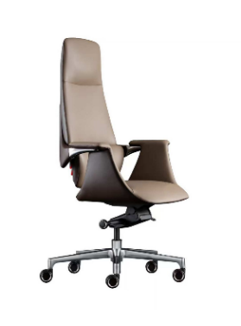 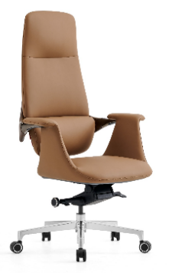 | Св. корич. PK007/ св. корич. PK007 | 27.5 | 0.4 | 69,695р. | Обивка: экокожа | Кабинеты и столы переговоров: Эра | Era Кроссовер | Crossover Перл | Pearl
 |  |  |  |  |  |  | Механизм качания: Мультиблок, оснащен системой "Антишок".

 |  |  |  |  |  |  | Фиксация наклона спинки: 4 положения
 |  |  |  |  |  |  | Регулировка жесткости наклона спинки: Да
 |  |  | Сер. PK-004 /корич . PK-006 |  |  |  | Подголовник: Эргономичный, не регулируемый, интегрирован в спинку кресла
 |  |  |  |  |  |  | Подлокотники: Из алюминиевого сплава с кожаной отделкой, являющиеся частью каркаса
 |  |  |  |  |  |  | Крестовина: Пятилучевая, алюминий с хромированным покрытием
 |  |  |  |  |  |  | Регулировка по высоте: Да
 |  |  |  |  |  |  | Габаритные размеры: 760*480*1200-1250
 |  |  |  |  |  |  | Допустимая нагрузка: 120 кг.
10 | МИШЕЛЬ-М | 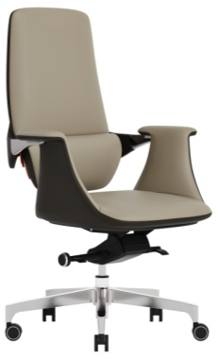 | Св. корич. PK007/ св. корич. PK007 | 26.6 | 0.4 | 66,689р. | Обивка: экокожа | Кабинеты и столы переговоров: Эра | Era Кроссовер | Crossover Перл | Pearl
 |  |  |  |  |  |  | Механизм качания: Мультиблок, оснащен системой "Антишок".

 |  |  |  |  |  |  | Фиксация наклона спинки: 4 положения
 |  |  |  |  |  |  | Регулировка жесткости наклона спинки: Да
 |  |  | Сер. PK-004 /корич . PK-006 |  |  |  | Подголовник: нет
 |  |  |  |  |  |  | Подлокотники: Из алюминиевого сплава с кожаной отделкой, являющиеся частью каркаса
 |  |  |  |  |  |  | Крестовина: Пятилучевая, алюминий с хромированным покрытием
 |  |  |  |  |  |  | Регулировка по высоте: Да
 |  |  |  |  |  |  | Габаритные размеры: 760*480*1050-1110
 |  |  |  |  |  |  | Допустимая нагрузка: 120 кг.
11 | ПРАДА | 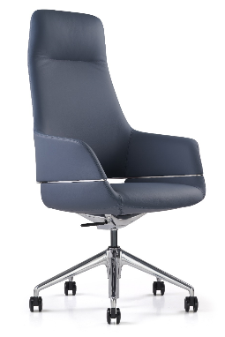 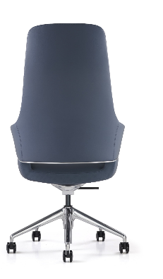 | Черный MND9901 | 25 | 0.44 | 64,770р. | Обивка: кожа/экокожа | Кабинеты и столы переговоров: Стоун | Stone Экзюпери | Exupery Даймонд | Diamond
 |  |  |  |  |  |  | Механизм качания: Bock Knee с фиксацией в рабочем положении.
 |  |  |  |  |  |  | Фиксация наклона спинки: 1 положение
 |  |  | Серый ND9715 |  |  |  | Регулировка жесткости наклона спинки: Нет
 |  |  |  |  |  |  | Подголовник: Эргономичный, не регулируемый, интегрирован в спинку кресла
 |  |  |  |  |  |  | Подлокотники: Кожаные, являющиеся частью спинки, изготовлены из мягкого пенополиуретана.
 |  |  |  |  |  |  | Крестовина: Пятилучевая, алюминий с хромированным покрытием
 |  |  | Синий 730 |  |  |  | Регулировка по высоте: Да
 |  |  |  |  |  |  | Габаритные размеры:655*670*1195-1255
 |  |  |  |  |  |  | Допустимая нагрузка: 130 кг.
12 | ПРАДА М | 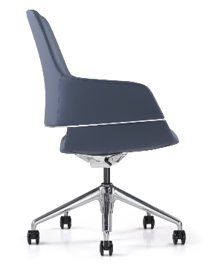 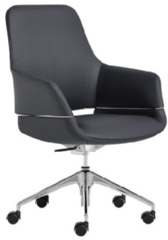 | Черный MND9901 | 22.64 | 0.35 | 54,333р. | Обивка: кожа/экокожа | Кабинеты и столы переговоров: Стоун | Stone Экзюпери | Exupery Даймонд | Diamond
 |  |  |  |  |  |  | Механизм качания: Bock Knee с фиксацией в рабочем положении.
 |  |  |  |  |  |  | Фиксация наклона спинки: 1 положение
 |  |  | Серый ND9715 |  |  |  | Регулировка жесткости наклона спинки: Нет
 |  |  |  |  |  |  | Подголовник: нет
 |  |  |  |  |  |  | Подлокотники: Кожаные, являющиеся частью спинки, изготовлены из мягкого пенополиуретана.
 |  |  |  |  |  |  | Крестовина: Пятилучевая, алюминий с хромированным покрытием
 |  |  | Синий 730 |  |  |  | Регулировка по высоте: Да
 |  |  |  |  |  |  | Габаритные размеры: 655*670*975-1035
 |  |  |  |  |  |  | Допустимая нагрузка: 130 кг.
Кресла руководителя 70 -80 тыс.руб.
13 | ГЕРМЕС |  | Кожа бордо/задняя части спинки - черная экокожа | 27 | 0.3 | 78,900р. | Механизм качания: Синхромеханизм, оснащен системой "Антишок" и слайдером | Кабинеты и столы переговоров: Аурус | Aurus Арес Люкс | Ares Lux Винтер | Winter Бугатти | Bugatti Даймонд | Diamond

 |  |  |  |  |  |  | Фиксация наклона спинки: 5 положения
 |  |  |  |  |  |  | Регулировка жесткости наклона спинки: Да
 |  |  | Кожа черная / задняя части спинки - черная экокожа |  |  |  | Подголовник: Эргономичный, нерегулируемый, интегрирован в спинку кресла
 |  |  |  |  |  |  | Подлокотники: Алюминиевые, с мягкими накладками, нерегулируемые. Внутренняя часть подлокотника выполнена с хромированным дизайнерским элементом. Цвет черный хром.
 | ГЕРМЕС (крестовина) темный хром |  |  |  |  | 79,877р.

 |  |  | Кожа серая 1812 / задняя части спинки черная экокожа |  |  |  | Крестовина: Пятилучевая, полированный алюминий или темный хром
 |  |  |  |  |  |  | Регулировка по высоте: Да
 |  |  |  |  |  |  | Габаритные размеры: 670*620*1180-1280
 |  |  |  |  |  |  | Допустимая нагрузка: 120 кг.
14 | ГЕРМЕС М |  | Кожа бордо/задняя части спинки - черная экокожа | 26 | 0.3 | 72,462р. | Механизм качания: Синхромеханизм, оснащен системой "Антишок" и слайдером | Кабинеты и столы переговоров: Аурус | Aurus Арес Люкс | Ares Lux Винтер | Winter Бугатти | Bugatti Даймонд | Diamond

 |  |  |  |  |  |  | Фиксация наклона спинки: 5 положения
 |  |  |  |  |  |  | Регулировка жесткости наклона спинки: Да
 |  |  | Кожа черная / задняя части спинки - черная экокожа |  |  |  | Подголовник: Нет
 |  |  |  |  |  |  | Подлокотники: Алюминиевые, с мягкими накладками, нерегулируемые. Внутренняя часть подлокотника выполнена с хромированным дизайнерским элементом. Цвет черный хром.

 | ГЕРМЕС М темный хром |  |  |  |  | 74,111р.
 |  |  | Кожа серая 1812 / задняя части спинки черная экокожа |  |  |  | Крестовина: Пятилучевая, полированный алюминий или темный хром
 |  |  |  |  |  |  | Регулировка по высоте: Да
 |  |  |  |  |  |  | Габаритные размеры: 670*620*1010-1110
 |  |  |  |  |  |  | Допустимая нагрузка: 120 кг.
15 | КОЛУМБ | 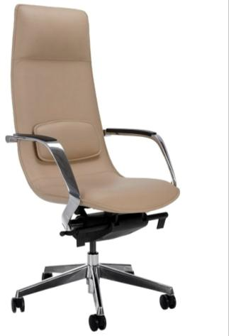 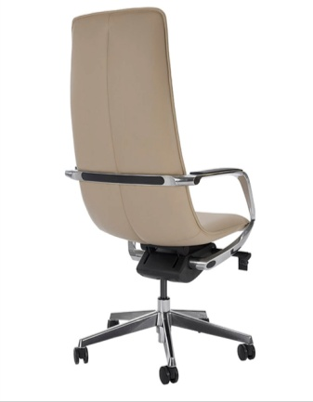 | Бежевый цвет ND9720 | 28.4 | 0.35 | 73,359р. | Обивка: кожа/экокожа | Кабинеты и столы переговоров: Генезис | Genesis Фостер | Foster Аурус | Aurus TA29
 |  |  |  |  |  |  | Механизм качания: Мультиблок, оснащен системой "Антишок.

 |  |  |  |  |  |  | Фиксация наклона спинки: 4 положения
 |  |  |  |  |  |  | Регулировка жесткости наклона спинки: Да
 |  |  |  |  |  |  | Подголовник: Эргономичный, нерегулируемый, интегрирован в спинку кресла
 |  |  |  |  |  |  | Подлокотники: Алюминиевые, покрытые хромом. В подлокотники интегрированы мягкие пластиковые накладки.
 |  |  |  |  |  |  | Крестовина: Пятилучевая, хромированный алюминий
 |  |  |  |  |  |  | Регулировка по высоте: Да
 |  |  |  |  |  |  | Габаритные размеры: 625*630*1240-1320
 |  |  |  |  |  |  | Допустимая нагрузка: 120 кг.
16 | КОЛУМБ M |  | Бежевый цвет ND9720 | 26.8 | 0.33 | 69,982р. | Обивка: кожа/экокожа | Кабинеты и столы переговоров: Генезис | Genesis Фостер | Foster Аурус | Aurus TA29
 |  |  |  |  |  |  | Механизм качания: Мультиблок, оснащен системой "Антишок".

 |  |  |  |  |  |  | Фиксация наклона спинки: 4 положения
 |  |  |  |  |  |  | Регулировка жесткости наклона спинки: Да
 |  |  |  |  |  |  | Подголовник: нет
 |  |  |  |  |  |  | Подлокотники: Алюминиевые, покрытые хромом. В подлокотники интегрированы мягкие пластиковые накладки.
 |  |  |  |  |  |  | Крестовина: Пятилучевая, хромированный алюминий
 |  |  |  |  |  |  | Регулировка по высоте: Да
 |  |  |  |  |  |  | Габаритные размеры: 625*630*1010-1090
 |  |  |  |  |  |  | Допустимая нагрузка: 120 кг.
17 | ФОРД | 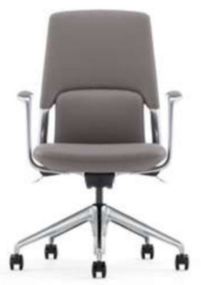 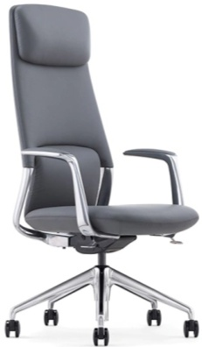 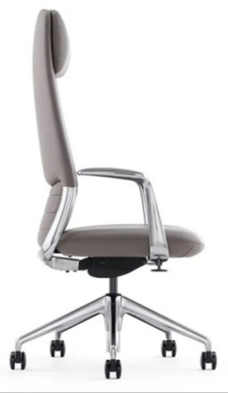 | Натуральная кожа/экокожа цвет серый ND9715 Белый | 25.22 | 0.29 | 75,323р. | Обивка: кожа/экокожа | Кабинеты и столы переговоров: Генезис | Genesis Эра | Era Фостер | Foster Exupery | Экзюпери Кроссовер | Crossover Ducati | Дукати
 |  |  |  |  |  |  | Механизм качания: Синхронный, оснащен системой "Антишок".
 |  |  |  |  |  |  | Фиксация наклона спинки: 4 положения
 |  |  |  |  |  |  | Регулировка жесткости наклона спинки: Да
 |  |  |  |  |  |  | Подголовник: Эргономичный, регулируемый по высоте, интегрирован в спинку кресла
 |  |  |  |  |  |  | Подлокотники: Хромированные, с мягкими кожаными накладками, на верхней части, нерегулируемые.
 |  |  |  |  |  |  | Крестовина: Пятилучевая, полированный алюминий
 |  |  |  |  |  |  | Регулировка по высоте: Да
 |  |  |  |  |  |  | Габаритные размеры: 640*620*1150-1240
 |  |  |  |  |  |  | Допустимая нагрузка: 130 кг.
18 | ФОРД М | 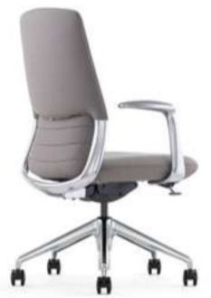 | Натуральная кожа/экокожа цвет серый ND9715 Белый | 22.53 | 0.26 | 67,311р. | Обивка: кожа/экокожа | Кабинеты и столы переговоров: Генезис | Genesis Эра | Era Фостер | Foster Exupery | Экзюпери Кроссовер | Crossover Ducati | Дукати
 |  |  |  |  |  |  | Механизм качания: Синхронный, оснащен системой "Антишок".
 |  |  |  |  |  |  | Фиксация наклона спинки: 4 положения
 |  |  |  |  |  |  | Регулировка жесткости наклона спинки: Да
 |  |  |  |  |  |  | Подголовник: нет
 |  |  |  |  |  |  | Подлокотники: Хромированные, с мягкими кожаными накладками, на верхней части, нерегулируемые.
 |  |  |  |  |  |  | Крестовина: Пятилучевая, полированный алюминий
 |  |  |  |  |  |  | Регулировка по высоте: Да
 |  |  |  |  |  |  | Габаритные размеры: 640*610*960-1040
 |  |  |  |  |  |  | Допустимая нагрузка: 130 кг.
Кресла руководителя 80 -90 тыс.руб.
19 | ГУЧЧИ | 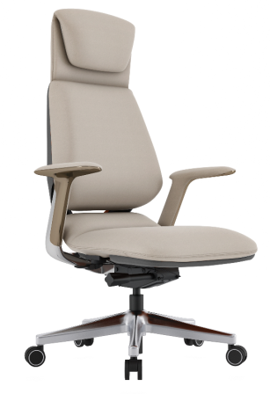 | Натуральная кожа/экокожа бежевый /серый | 27 | 0.3 | 82,564р. | Обивка: кожа/экокожа | Кабинеты и столы переговоров: Арес Люкс | Ares Lux Винтер | Winter Стоун | Stone Перл | Pearl
 |  |  |  |  |  |  | Механизм качания: Синхромеханизм, оснащен системой "Антишок" и слайдером
 |  |  |  |  |  |  | Фиксация наклона спинки: 5 положения
 |  |  |  |  |  |  | Регулировка жесткости наклона спинки: Да
 |  |  |  |  |  |  | Подголовник: Эргономичный, нерегулируемый, интегрирован в спинку кресла
 |  |  |  |  |  |  | Подлокотники: С мягкими накладками. Хромированный корпус подлокотников.
 |  |  |  |  |  |  | Крестовина: Пятилучевая, полированный алюминий
 |  |  |  |  |  |  | Регулировка по высоте: Да
 |  |  |  |  |  |  | Габаритные размеры: 700*635*1200-1300
 |  |  |  |  |  |  | Допустимая нагрузка: 120 кг.
 | ГУЧЧИ | 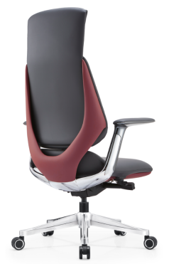 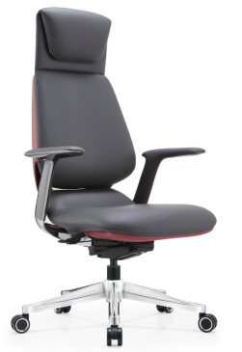 | Натуральная кожа/экокожа черный /бордо | 27 | 0.3 | 82,564р. | Обивка: кожа/экокожа | Кабинеты и столы переговоров: Арес Люкс | Ares Lux Винтер | Winter Стоун | Stone Перл | Pearl
 |  |  |  |  |  |  | Механизм качания: Синхромеханизм, оснащен системой "Антишок" и слайдером
 |  |  |  |  |  |  | Фиксация наклона спинки: 5 положения
 |  |  |  |  |  |  | Регулировка жесткости наклона спинки: Да
 |  |  |  |  |  |  | Подголовник: Эргономичный, нерегулируемый, интегрирован в спинку кресла
 |  |  |  |  |  |  | Подлокотники: С мягкими накладками. Хромированный корпус подлокотников.
 |  |  |  |  |  |  | Крестовина: Пятилучевая, полированный алюминий
 |  |  |  |  |  |  | Регулировка по высоте: Да
 |  |  |  |  |  |  | Габаритные размеры: 700*635*1200-1300
 |  |  |  |  |  |  | Допустимая нагрузка: 120 кг.
20 | РАЛЬФ | 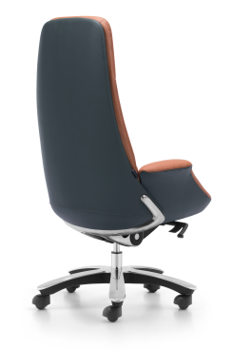 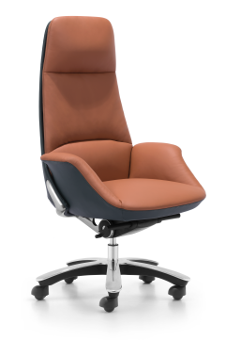 | Экокожа терракот/серый | 34.6 | 0.43 | 83,584р. | Обивка: экокожа | Кабинеты и столы переговоров: Бугатти | Bugatti
 |  |  |  |  |  |  | Механизм качания: Мультиблок, оснащен системой "Антишок".
 |  |  |  |  |  |  | Фиксация наклона спинки: 4 положения
 |  |  |  |  |  |  | Регулировка жесткости наклона спинки: Да
 |  |  |  |  |  |  | Подголовник: Эргономичный, не регулируемый, интегрирован в спинку кресла
 |  |  |  |  |  |  | Подлокотники: Мягкие, обтянутые кожей подлокотники, являющиеся продолжением сидения.
 |  |  |  |  |  |  | Крестовина: Пятилучевая пластиковая крестовина с хромированным элементом на верхней части.
 |  |  |  |  |  |  | Регулировка по высоте: Да
 |  |  |  |  |  |  | Габаритные размеры: 730*705*1180-1245
 |  |  |  |  |  |  | Допустимая нагрузка: 130 кг.
21 | КАВАЛЛИ | 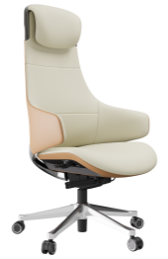 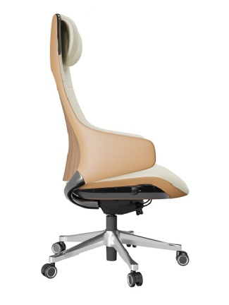 | Натуральная кожа/экокожа бежевый/кэмел-задняя часть спинки и боковины подлокотников. | 27 | 0.3 | 89,503р. | Обивка: кожа/экокожа | Кабинеты и столы переговоров: Киу ДМ | Kyu DM
 |  |  |  |  |  |  | Механизм качания: Мультиблок с асинхронным механизмом регулировки отклонения спинки с фиксацией в нескольких положениях. Механизм оснащен системой "Антишок".
 |  |  |  |  |  |  | Фиксация наклона спинки: 3 положения
 |  |  |  |  |  |  | Регулировка жесткости наклона спинки: Да
 |  |  |  |  |  |  | Подголовник: Эргономичный, нерегулируемый, интегрирован в спинку кресла
 |  |  |  |  |  |  | Подлокотники: Кожаные, являющиеся частью спинки, изготовлены из формованного пенополиуретана.
 |  |  |  |  |  |  | Крестовина: Пятилучевая, полированный алюминий
 |  |  |  |  |  |  | Регулировка по высоте: Да
 |  |  |  |  |  |  | Габаритные размеры: 660*645*1225-1325
 |  |  |  |  |  |  | Допустимая нагрузка: 120 кг.
22 | КАВАЛЛИ М |  | Натуральная кожа/экокожа бежевый/кэмел-задняя часть спинки и боковины подлокотников. | 25 | 0.3 | 82,525р. | Обивка: кожа/экокожа | Кабинеты и столы переговоров: Киу ДМ | Kyu DM
 |  |  |  |  |  |  | Механизм качания: Мультиблок с асинхронным механизмом регулировки отклонения спинки с фиксацией в нескольких положениях. Механизм оснащен системой "Антишок".
 |  |  |  |  |  |  | Фиксация наклона спинки: 3 положения
 |  |  |  |  |  |  | Регулировка жесткости наклона спинки: Да
 |  |  |  |  |  |  | Подголовник: Нет
 |  |  |  |  |  |  | Подлокотники: Кожаные, являющиеся частью спинки, изготовлены из формованного пенополиуретана.
 |  |  |  |  |  |  | Крестовина: Пятилучевая, полированный алюминий
 |  |  |  |  |  |  | Регулировка по высоте: Да
 |  |  |  |  |  |  | Габаритные размеры: 660*645*995-1050
 |  |  |  |  |  |  | Допустимая нагрузка: 120 кг.
Кресла руководителя от 100 тыс.руб.
23 | СИЛЬВЕР под заказ | 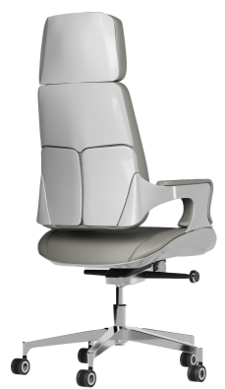 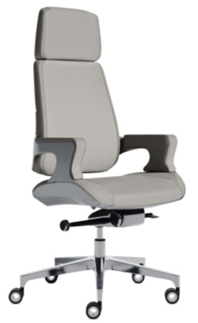 | Экокожа нового поколения цв. серый 207 композит под алюминий на задней части спинки, сидения и внешней части подлокотников | 40.5 | 0.32 | 103,258р. | Обивка: экокожа | Кабинеты и столы переговоров: Антей | Antey Стоун | Stone
 |  |  |  |  |  |  | Механизм качания: Мультиблок, оснащен системой "Антишок" и слайдером
 |  |  |  |  |  |  | Фиксация наклона спинки: 4 положения
 |  |  |  |  |  |  | Регулировка жесткости наклона спинки: Да
 |  |  |  |  |  |  | Подголовник: Эргономичный, нерегулируемый, интегрирован в спинку кресла
 |  |  |  |  |  |  | Подлокотники: Алюминиевые, с мягкими кожаными накладками, на верхней и боковой части, нерегулируемые.
 |  |  |  |  |  |  | Крестовина: Пятилучевая, полированный алюминий
 |  |  |  |  |  |  | Регулировка по высоте: Да
 |  |  |  |  |  |  | Габаритные размеры: 590*600*1215-1280
 |  |  |  |  |  |  | Допустимая нагрузка: 130 кг.
24 | СИЛЬВЕР М под заказ | 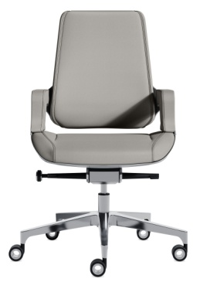 | Экокожа нового поколения цв. серый 207 композит под алюминий на задней части спинки, сидения и внешней части подлокотников | 37.7 | 0.32 | 96,894р. | Обивка: экокожа | Кабинеты и столы переговоров: Антей | Antey Стоун | Stone
 |  |  |  |  |  |  | Механизм качания: Мультиблок, оснащен системой "Антишок" и слайдером
 |  |  |  |  |  |  | Фиксация наклона спинки: 4 положения
 |  |  |  |  |  |  | Регулировка жесткости наклона спинки: Да
 |  |  |  |  |  |  | Подголовник: Эргономичный, нерегулируемый, интегрирован в спинку кресла
 |  |  |  |  |  |  | Подлокотники: Алюминиевые, с мягкими кожаными накладками, на верхней и боковой части, нерегулируемые.
 |  |  |  |  |  |  | Крестовина: Пятилучевая, полированный алюминий
 |  |  |  |  |  |  | Регулировка по высоте: Да
 |  |  |  |  |  |  | Габаритные размеры: 590*600*975-1040
 |  |  |  |  |  |  | Допустимая нагрузка: 130 кг.
25 | БАЙРОН | 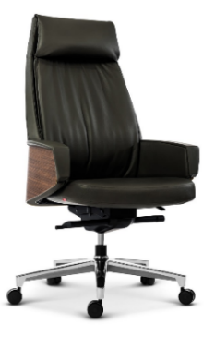 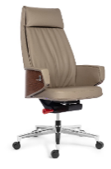 | Премиум экокожа черная+шпон темный орех | 34.5 | 0.45 | 129,613р. | Обивка: Премиум экокожа | Кабинеты и столы переговоров: Франклин ДМ | Franklin DM Нью Интер | New Inter
 |  |  |  |  |  |  | Механизм качания: Мультиблок, оснащен системой "Антишок".
 |  |  |  |  |  |  | Фиксация наклона спинки: 4 положения
 |  |  |  |  |  |  | Регулировка жесткости наклона спинки: Да
 |  |  |  |  |  |  | Подголовник: Эргономичный, не регулируемый, интегрирован в спинку кресла
 |  |  | Премиум экокожа серая +шпон миланский орех |  |  |  | Подлокотники: Кожаные, явяляющиеся продолжением спинки. Внешняя часть - шпонированная.
 |  |  |  |  |  |  | Крестовина: Пятилучевая, алюминий с хромированным покрытием
 |  |  |  |  |  |  | Регулировка по высоте: Да
 |  |  |  |  |  |  | Габаритные размеры: 710*630*1210-1290
 |  |  |  |  |  |  | Допустимая нагрузка: 130 кг.
26 | БАЙРОН-М | 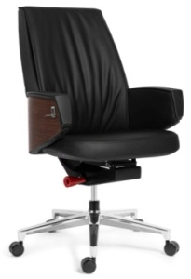 | Премиум экокожа черная+шпон темный орех | 33.5 | 0.38 | 115,584р. | Обивка: Премиум экокожа | Кабинеты и столы переговоров: Франклин ДМ | Franklin DM Нью Интер | New Inter
 |  |  |  |  |  |  | Механизм качания: Мультиблок, оснащен системой "Антишок".
 |  |  |  |  |  |  | Фиксация наклона спинки: 4 положения
 |  |  |  |  |  |  | Регулировка жесткости наклона спинки: Да
 |  |  |  |  |  |  | Подголовник: нет
 |  |  | Премиум экокожа серая +шпон миланский орех |  |  |  | Подлокотники: Кожаные, явяляющиеся продолжением спинки. Внешняя часть - шпон.
 |  |  |  |  |  |  | Крестовина: Пятилучевая, алюминий с хромированным покрытием
 |  |  |  |  |  |  | Регулировка по высоте: Да
 |  |  |  |  |  |  | Габаритные размеры: 710*600*1020-1110
 |  |  |  |  |  |  | Допустимая нагрузка: 130 кг.
27 | РИЧАРД | 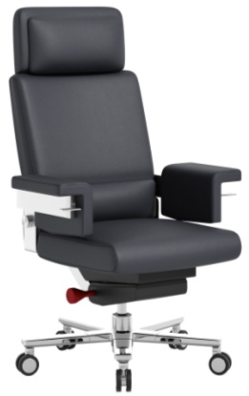 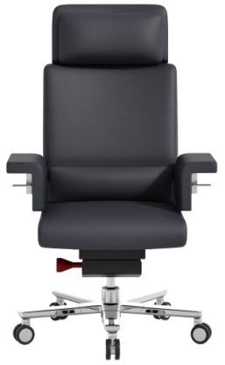 | Премиальная кожа черного цвета |  |  | 266,715р. | Обивка: Премиальная кожа | Кабинеты: Бугатти | Bugatti Дукати | Дукати
 |  |  |  |  |  |  | Механизм качания: клавишно-тросовый Мультиблок, оснащен системой "Антишок".
 |  |  |  |  |  |  | Фиксация наклона спинки: в любом положении.
 |  |  |  |  |  |  | Регулировка жесткости наклона спинки: Да
 |  |  |  |  |  |  | Подголовник: Эргономичный, не регулируемый, интегрирован в спинку кресла; большого размера.
 |  |  |  |  |  |  | Подлокотники: Кожаные, сверх-широкие.
 |  |  |  |  |  |  | Крестовина: Пятилучевая, алюминий с хромированным покрытием
 |  |  |  |  |  |  | Регулировка по высоте: Да
 |  |  |  |  |  |  | Плоясничная опора: регулируемая по высоте
 |  |  |  |  |  |  | Габаритные размеры: 810*760*1190-1250
 |  |  |  |  |  |  | Допустимая нагрузка: 150 кг.
28 | РИЧАРД М | 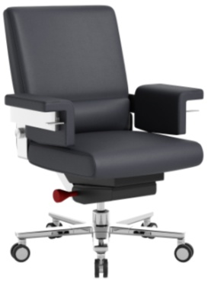 | Премиальная кожа черного цвета |  |  | 248,746р. | Обивка: Премиальная кожа | Кабинеты и столы переговоров: Бугатти | Bugatti Дукати | Дукати
 |  |  |  |  |  |  | Механизм качания: клавишно-тросовый Мультиблок, оснащен системой "Антишок".
 |  |  |  |  |  |  | Фиксация наклона спинки: в любом положении.
 |  |  |  |  |  |  | Регулировка жесткости наклона спинки: Да
 |  |  |  |  |  |  | Подголовник: нет.
 |  |  |  |  |  |  | Подлокотники: Кожаные, сверх-широкие.
 |  |  |  |  |  |  | Крестовина: Пятилучевая, алюминий с хромированным покрытием
 |  |  |  |  |  |  | Регулировка по высоте: Да
 |  |  |  |  |  |  | Плоясничная опора: регулируемая по высоте
 |  |  |  |  |  |  | Габаритные размеры: 810*760*975-1030
 |  |  |  |  |  |  | Допустимая нагрузка: 150 кг.
29 | МАРКО ПОЛО | 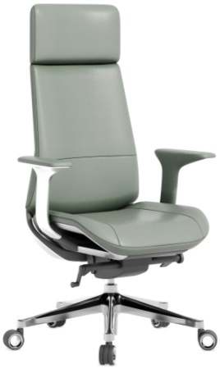 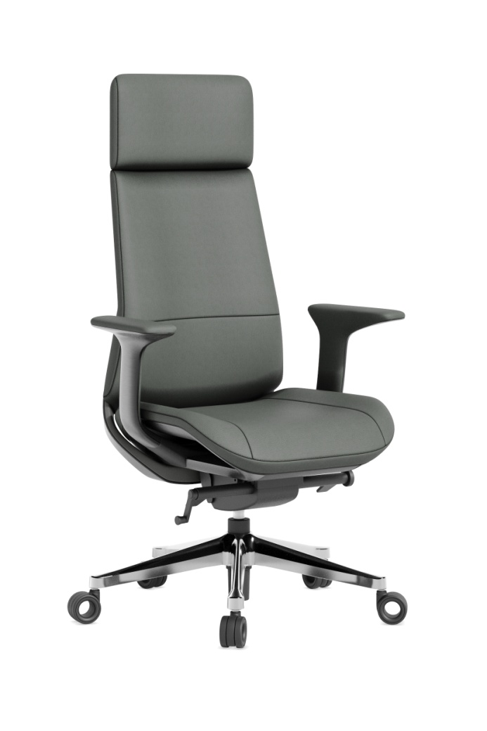 | Зеленая, Серая экокожа |  |  | 78,153р. | Обивка: кожа/экокожа | Кабинеты и столы переговоров: Стоун | Stone Дукати | Дукати
 |  |  |  |  |  |  | Механизм качания:Синхромеханизм, оснащен системой "Антишок".
 |  |  |  |  |  |  | Фиксация наклона спинки: 4 положения
 |  |  |  |  |  |  | Регулировка жесткости наклона спинки: Да
 |  |  |  |  |  |  | Подголовник: Эргономичный, нерегулируемый, интегрирован в спинку кресла
 |  |  | Зеленая, Серая кожа |  |  | 86,346р. | Подлокотники: Фиксированные, эргономичной формы с кожаными накладками.
 |  |  |  |  |  |  | Крестовина: Пятилучевая, полированный алюминий
 |  |  |  |  |  |  | Регулировка по высоте: Да
 |  |  |  |  |  |  | Габаритные размеры: 700*660*1200-1280
 |  |  |  |  |  |  | Допустимая нагрузка: 150 кг.
30 | МАРКО ПОЛО М | 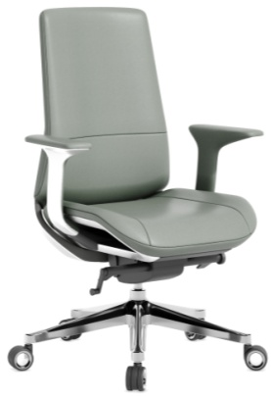 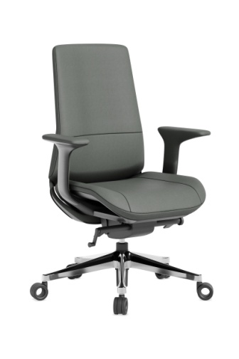 | Зеленая, Серая экокожа |  |  | 73,905р. | Обивка: кожа/экокожа | Кабинеты и столы переговоров: Стоун | Stone Дукати | Дукати
 |  |  |  |  |  |  | Механизм качания: Синхромеханизм, оснащен системой "Антишок".
 |  |  |  |  |  |  | Фиксация наклона спинки: 4 положения
 |  |  |  |  |  |  | Регулировка жесткости наклона спинки: Да
 |  |  |  |  |  |  | Подголовник: нет
 |  |  | Зеленая, Серая кожа |  |  | 82,098р. | Подлокотники: Фиксированные, эргономичной формы с кожаными накладками.
 |  |  |  |  |  |  | Крестовина: Пятилучевая, полированный алюминий
 |  |  |  |  |  |  | Регулировка по высоте: Да
 |  |  |  |  |  |  | Габаритные размеры: 700*660*980-1060
 |  |  |  |  |  |  | Допустимая нагрузка: 150 кг.

Кресла для сотрудников
2026-07-16
№ | Название | Фото | Цвет/материал | Вес | Объем | Рознич. цена | Описание | Коллекции, к которым предлагаем кресла
 | Кресла для сотрудников до 20 тыс.руб.
1 | ПЕЛЕ | 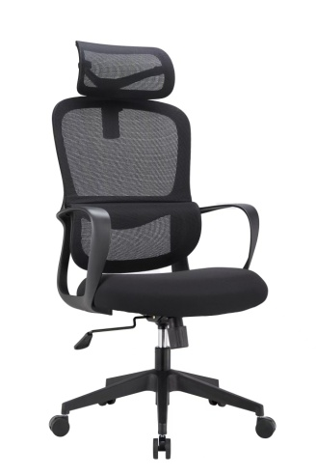 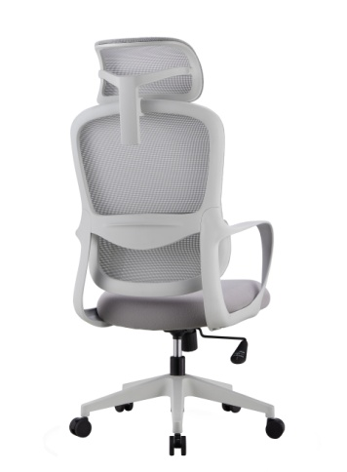 | с подголовником (черный каркас) | 11.05 | 0.114 | 14,037р. | Механизм качания: топ-ган | Мебель персонала: Эволюшен | Evolution Зона переговоров Эволюшен | Evolution
 |  |  |  |  |  |  | Фиксация наклона спинки: 1 положение
 |  |  |  |  |  |  | Регулировка жесткости наклона спинки: Да
 |  |  |  |  |  |  | Поддержка спины: Да, фиксированная
 |  |  |  |  |  |  | Подголовник: регулируемый 2D
 |  |  | с подголовником (серый каркас) |  |  | 14,843р. | Подлокотники: пластиковые, фиксированные, без регулировки.
 |  |  |  |  |  |  | Крестовина: пластиковая
 |  |  |  |  |  |  | Регулировка по высоте: Да
 |  |  |  |  |  |  | Габаритные размеры: 590*655*1130-1190
 |  |  |  |  |  |  | Допустимая нагрузка: 120 кг.
2 | ПЕЛЕ М | 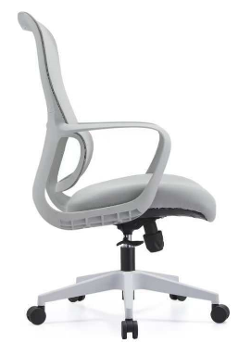 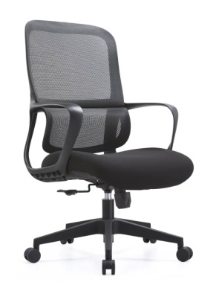 | без подголовника (черный каркас) | 10.05 | 0.114 | 13,486р. | Механизм качания: топ-ган | Мебель персонала: Эволюшен | Evolution Зона переговоров Эволюшен | Evolution
 |  |  |  |  |  |  | Фиксация наклона спинки: 1 положение
 |  |  |  |  |  |  | Регулировка жесткости наклона спинки: Да
 |  |  |  |  |  |  | Поддержка спины: Да, фиксированная
 |  |  |  |  |  |  | Подголовник: Нет
 |  |  | без подголовника (серый каркас) |  |  | 14,292р. | Подлокотники: пластиковые, фиксированные, без регулировки.
 |  |  |  |  |  |  | Крестовина: пластиковая
 |  |  |  |  |  |  | Регулировка по высоте: Да
 |  |  |  |  |  |  | Габаритные размеры: 590*655*1010-1070
 |  |  |  |  |  |  | Допустимая нагрузка: 120 кг.
3 | ФЛАЙ | 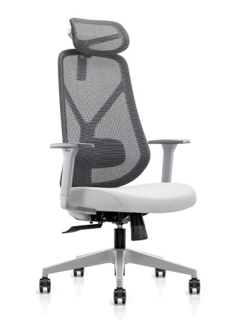 | с подголовником (черный каркас) | 15.03 | 0.121 | 18,862р. | Механизм качания: Топ-ган | Кабинет и мебель для персонала: Эволюшен | Evolution
 |  |  |  |  |  |  | Фиксация наклона спинки: 1 положение
 |  |  |  |  |  |  | Регулировка жесткости наклона спинки: Есть
 |  |  |  |  |  |  | Подголовник: Регулируемый 2D
 |  |  | с подголовником (серый каркас) под заказ |  |  | 19,890р. | Подлокотники: Регулируемые 3D
 |  |  |  |  |  |  | Крестовина: Пятилучевая нейлон
 |  |  |  |  |  |  | Регулировка по высоте: Да
 |  |  |  |  |  |  | Габаритные размеры: 655*640*1200-1300
 |  |  |  |  |  |  | Допустимая нагрузка: 120 кг.
4 | ФЛАЙ М |  | без подголовника (черный каркас) | 14.94 | 0.11 | 17,893р. | Механизм качания: Топ-ган | Кабинет, зона переговоров и мебель для персонала: Эволюшен | Evolution
 |  |  |  |  |  |  | Фиксация наклона спинки: 1 положение
 |  |  |  |  |  |  | Регулировка жесткости наклона спинки: Да
 |  |  |  |  |  |  | Подлокотники: Регулируемые 3D
 |  |  | без подголовника (серый каркас) под заказ |  |  | 18,390р. | Крестовина: Пятилучевая нейлон
 |  |  |  |  |  |  | Регулировка по высоте: Да
 |  |  |  |  |  |  | Габаритные размеры: 655*640*1050-1150
 |  |  |  |  |  |  | Допустимая нагрузка: 120 кг.
 | Кресла для сотрудников 20 - 30 тыс.руб.
5 | ТЕРРА под заказ |  | Зеленая сетка/зеленая ткань сидения. Серый пласт. каркас |  |  | 21,815р. | Механизм качания: Топ-ган | Кабинет и мебель для персонала: Эволюшен | Evolution АртВижн | Artvision
 |  |  |  |  |  |  | Фиксация наклона спинки: 1 положение
 |  |  |  |  |  |  | Регулировка жесткости наклона спинки: Да
 |  |  |  |  |  |  | Подголовник: 2D Регулировка по высоте и углу наклона
 |  |  |  |  |  |  | Подлокотники: Пластиковые, откидывающиеся назад
 |  |  | Зеленая сетка/зеленая ткань сидения. Черный пласт.каркас |  |  | 18,743р.
 |  |  |  |  |  |  | Крестовина: Пятилучевая, пластиковая
 |  |  |  |  |  |  | Регулировка по высоте: Да
 |  |  |  |  |  |  | Габаритные размеры:
 |  |  |  |  |  |  | Допустимая нагрузка: 120 кг.
6 | ТЕРРА М под заказ |  | Зеленая сетка/зеленая ткань сидения. Серый пластиковый каркас |  |  | 20,391р. | Механизм качания: Топ-ган | Кабинет и мебель для персонала: Эволюшен | Evolution АртВижн | Artvision
 |  |  |  |  |  |  | Фиксация наклона спинки: 1 положение
 |  |  |  |  |  |  | Регулировка жесткости наклона спинки: Да
 |  |  |  |  |  |  | Подголовник: нет
 |  |  |  |  |  |  | Подлокотники: Пластиковые, откидывающиеся назад
 |  |  | Зеленая сетка/зеленая ткань сидения. Черный пласт.каркас |  |  | 16,622р.
 |  |  |  |  |  |  | Крестовина: Пятилучевая, пластиковая
 |  |  |  |  |  |  | Регулировка по высоте: Да
 |  |  |  |  |  |  | Габаритные размеры:
 |  |  |  |  |  |  | Допустимая нагрузка: 120 кг.
7 | ФИДЕЛЬ |  | Подголовник и спинка - черная сетка Сидение - черная ткань | 18.5 | 0.13 | 23,907р. | Механизм качания: Синхромеханизм, оснащен системой "Антишок" и слайдером | Кабинет и мебель для персонала: Эволюшен | Evolution Драйв | Drive
 |  |  |  |  |  |  | Фиксация наклона спинки: 5 положений
 |  |  |  |  |  |  | Регулировка жесткости наклона спинки: Да
 |  |  |  |  |  |  | Подголовник: Регулируется по высоте
 |  |  |  |  |  |  | Подлокотники: Регулиемые 4D
 |  |  |  |  |  |  | Крестовина: Пятилучевая нейлон
 |  |  |  |  |  |  | Регулировка по высоте: Да
 |  |  |  |  |  |  | Габаритные размеры: 615-655*660-700*1175-1250
 |  |  |  |  |  |  | Допустимая нагрузка: 120 кг.
8 | ФИДЕЛЬ М |  | Спинка - черная сетка Сидение - черная ткань | 18 | 0.13 | 22,961р. | Механизм качания: Синхромеханизм, оснащен системой "Антишок" и слайдером | Кабинет, зона переговоров и мебель для персонала: Эволюшен | Evolution Драйв | Drive
 |  |  |  |  |  |  | Фиксация наклона спинки: 5 положений
 |  |  |  |  |  |  | Регулировка жесткости наклона спинки: Да
 |  |  |  |  |  |  | Подголовник: Нет
 |  |  |  |  |  |  | Подлокотники: Регулиемые 4D
 |  |  |  |  |  |  | Крестовина: Пятилучевая нейлон
 |  |  |  |  |  |  | Регулировка по высоте: Да
 |  |  |  |  |  |  | Габаритные размеры: 605-640*615-655*980-1050
 |  |  |  |  |  |  | Допустимая нагрузка: 120 кг.
9 | РОНАЛДУ |   | Спинка - серая сетка. Сидение - серая ткань. | 20 | 0.16 | 29,679р. | Механизм качания: Синхромеханизм, оснащен системой "Антишок" | Кабинет и мебель для персонала: Арт Вижн | Art Vision
 |  |  |  |  |  |  | Фиксация наклона спинки: 4 положения
 |  |  |  |  |  |  | Регулировка жесткости наклона спинки: Автоматическая, по весу сидящего
 |  |  |  |  |  |  | Подголовник: Регулировка 2 D
 |  |  | Спинка - светло-серая сетка. Сидение - светло-серая ткань. |  |  | 29,679р. | Подлокотники: Регулиемые 3 D
 |  |  |  |  |  |  | Крестовина: Пятилучевая пластиковая
 |  |  |  |  |  |  | Регулировка по высоте: Да
 |  |  |  |  |  |  | Габаритные размеры: 680*640*1000-1250
 |  |  |  |  |  |  | Допустимая нагрузка: 120 кг.
10 | РОНАЛДУ М |   | Спинка - серая сетка. Сидение - серая ткань. | 19 | 0.16 | 28,983р. | Механизм качания: Синхромеханизм, оснащен системой "Антишок" | Кабинет и мебель для персонала: Арт Вижн | Art Vision
 |  |  |  |  |  |  | Фиксация наклона спинки: 4 положения
 |  |  |  |  |  |  | Регулировка жесткости наклона спинки: Автоматическая, по весу сидящего
 |  |  |  |  |  |  | Подголовник: Регулировка 2 D
 |  |  | Спинка - светло-серая сетка. Сидение - светло-серая ткань. |  |  | 28,983р. | Подлокотники: Регулиемые 3 D
 |  |  |  |  |  |  | Крестовина: Пятилучевая пластиковая
 |  |  |  |  |  |  | Регулировка по высоте: Да
 |  |  |  |  |  |  | Габаритные размеры: 680*640*1000-1100
 |  |  |  |  |  |  | Допустимая нагрузка: 120 кг.
11 | ТЕСЛА |  | Обивка - зеленая ткань. Каркас - белый пластик. | 16.5 | 0.146 | 28,829р. | Механизм качания: Топ-ган | Кабинет: Флэш | Flash Мебель для персонала: Генезис Оператив Genesis Operative Мегаполис| Megapolis
 |  |  |  |  |  |  | Фиксация наклона спинки: 1 положение
 |  |  |  |  |  |  | Регулировка жесткости наклона спинки: Да
 |  |  |  |  |  |  | Подголовник: Регулировка по высоте
 |  |  |  |  |  |  | Подлокотники: Пластиковые, фиксированные
 |  |  | Обивка - серая ткань. Каркас - белый пластик. |  |  | 28,829р. | Крестовина: Пятилучевая, полированный алюминий
 |  |  |  |  |  |  | Регулировка по высоте: Да
 |  |  |  |  |  |  | Габаритные размеры: 670*620*1220-1270
 |  |  |  |  |  |  | Допустимая нагрузка: 120 кг.
12 | ТЕСЛА 2D |  | Обивка - серая ткань. | 16.5 | 0.146 | 28,829р. | Подлокотники: Пластиковые, регулируемые по высоте.
13 | ТЕСЛА М |  | Обивка - зеленая ткань. Каркас - белый пластик. | 15.5 | 0.146 | 27,254р. | Механизм качания: Топ-ган | Кабинет: Флэш | Flash Мебель для персонала: Генезис Оператив Genesis Operative Мегаполис | Megapolis
 |  |  |  |  |  |  | Фиксация наклона спинки: 1 положение
 |  |  |  |  |  |  | Регулировка жесткости наклона спинки: Да
 |  |  |  |  |  |  | Подголовник: нет
 |  |  |  |  |  | 27,254р. | Подлокотники: Пластиковые, фиксированные
 |  |  | Обивка - серая ткань. Каркас - белый пластик. |  |  |  | Крестовина: Пятилучевая, полированный алюминий
 |  |  |  |  |  |  | Регулировка по высоте: Да
 |  |  |  |  |  |  | Габаритные размеры: 645*600*1020-1070
 |  |  |  |  |  |  | Допустимая нагрузка: 120 кг.
 | Кресла для сотрудников 30 - 40 тыс.руб.
14 | ТЕСЛА ПЛЮС |  | Голубая сетка на спинке и сидении. Белый пластиковый каркас. | 21 | 0.187 | 37,881р. | Механизм качания: Синхромеханизм, с системой "Антишок" и слайдером | Кабинет: Эволюшен | Evolution Тауэр | Tower Мебель для персонала: Генезис Оператив Genesis Operative
 |  |  |  |  |  |  | Фиксация наклона спинки: 3 положения
 |  |  |  |  |  |  | Регулировка жесткости наклона спинки: Нет
 |  |  |  |  |  |  | Подголовник: Регулировка 2D
 |  |  |  |  |  |  | Подлокотники: Регулировка 3D
 |  |  |  |  |  |  | Крестовина: Пятилучевая, хромированный алюминий
 |  |  |  |  |  |  | Регулировка по высоте: Да
 |  |  |  |  |  |  | Габаритные размеры: 670*500-550*1140-1240
 |  |  |  |  |  |  | Допустимая нагрузка: 120 кг.
15 | ТЕСЛА ПЛЮС М |  | Голубая сетка на спинке и сидении. Белый пластиковый каркас. | 19.5 | 0.187 | 35,853р. | Механизм качания: Синхромеханизм, с системой "Антишок" и слайдером | Кабинет и переговорная: Эволюшен | Evolution Тауэр | Tower Мебель для персонала: Генезис Оператив Genesis Operative
 |  |  |  |  |  |  | Фиксация наклона спинки: 3 положения
 |  |  |  |  |  |  | Регулировка жесткости наклона спинки: Нет
 |  |  |  |  |  |  | Подголовник: Регулировка 2D
 |  |  |  |  |  |  | Подлокотники: Регулировка 3D
 |  |  |  |  |  |  | Крестовина: Пятилучевая, хромированный алюминий
 |  |  |  |  |  |  | Регулировка по высоте: Да
 |  |  |  |  |  |  | Габаритные размеры: 670*500-550*1040-1140
 |  |  |  |  |  |  | Допустимая нагрузка: 120 кг.
16 | БАТTЕР ФЛЯЙ (серо-зеленый) |  | Серая сетка спинки, зеленая ткань сидения, серый пласт.каркас. Крестовина хром.алюминий | 19 | 0.15 | 39,974р. | Механизм качания: Синхромеханизм, оснащен системой "Антишок" | Кабинет: Эволюшен | Evolution Арт Вижн | Art Vision Мебель для персонала: Арт Вижн | Art Vision
 |  |  |  |  |  |  | Фиксация наклона спинки: 3 положения
 |  |  |  |  |  |  | Регулировка жесткости наклона спинки: Да
 |  |  |  |  |  |  | Подголовник: Регулировка 2D
 | БАТTЕР ФЛЯЙ (черный) |  | Черная сетка спинки, черная ткань сидения, черный пластиковый каркас. Черная метал. крестовина |  |  | 38,636р. | Подлокотники: Регулировка 4D
 |  |  |  |  |  |  | Крестовина: Пятилучевая, хромированный алюминий/черный
 |  |  |  |  |  |  | Регулировка по высоте: Да
 |  |  |  |  |  |  | Габаритные размеры: 655*660*1165-1295
 |  |  |  |  |  |  | Допустимая нагрузка: 130 кг.
17 | МУСТАНГ |   | Черная сетка спинки и подголовника. Черная ткань сидения с черным пластиковым каркасом. | 15.5 | 0.2 | 39,578р. | Механизм качания: Синхромеханизм, с системой "Антишок" и слайдером | Кабинет и мебель для персонала: Драйв | Drive
 |  |  |  |  |  |  | Фиксация наклона спинки: 3 положения
 |  |  |  |  |  |  | Регулировка жесткости наклона спинки: Да
 |  |  |  |  |  |  | Подголовник: Регулировка 3D
 |  |  |  |  |  |  | Подлокотники: Регулировка 4D
 |  |  |  |  |  |  | Крестовина: Пятилучевая пластиковая, черная
 |  |  |  |  |  |  | Регулировка по высоте: Да
 |  |  |  |  |  |  | Габаритные размеры: 655*695*1125-1260
 |  |  |  |  |  |  | Допустимая нагрузка: 120 кг.
 | Кресла для сотрудников 40 - 50 тыс.руб.
18 | ФАЛЬКОНЕ |   | Синяя сетка спинки, черная ткань сидения. | 19.8 | 0.2 | 43,804р. | Механизм качания: Синхромеханизм, оснащен системой "Антишок" и слайдером | Кабинет: Флэш | Flash Мебель персонала: Клиффорд | Clifford, Генезис оператив Genesis Operative
 |  |  |  |  |  |  | Фиксация наклона спинки: 3 положения
 |  |  |  |  |  |  | Регулировка жесткости наклона спинки: Да
 |  |  |  |  |  |  | Подголовник: Регулировка по высоте
 |  |  | Бежевая сетка спинки, бежевая ткань сидения с белым пластиковым каркасом |  |  | 43,804р. | Подлокотники: Регулировка 4D
 |  |  |  |  |  |  | Крестовина: Пятилучевая, полированный алюминий
 |  |  |  |  |  |  | Регулировка по высоте: Да
 |  |  |  |  |  |  | Габаритные размеры: 625-670*540-600*1200-1280
 |  |  |  |  |  |  | Допустимая нагрузка: 120 кг.
19 | ФАЛЬКОНЕ М |   | Синяя сетка спинки, черная ткань сидения. | 18.7 | 0.2 | 42,131р. | Механизм качания: Синхромеханизм, оснащен системой "Антишок" и слайдером | Кабинет: Флэш | Flash Мебель персонала: Клиффорд | Clifford, Генезис оператив Genesis Operative
 |  |  |  |  |  |  | Фиксация наклона спинки: 3 положения
 |  |  |  |  |  |  | Регулировка жесткости наклона спинки: Да
 |  |  |  |  |  |  | Подголовник: нет
 |  |  | Бежевая сетка спинки, бежевая ткань сидения с белым пластиковым каркасом |  |  | 42,131р. | Подлокотники: Регулировка 4D
 |  |  |  |  |  |  | Крестовина: Пятилучевая, полированный алюминий
 |  |  |  |  |  |  | Регулировка по высоте: Да
 |  |  |  |  |  |  | Габаритные размеры: 625-670*540-600*1020-1100
 |  |  |  |  |  |  | Допустимая нагрузка: 120 кг.
20 | ЧЕГЕВАРА |  | Спинка - серая сетка GT-05 Сидение - черная ткань LY-01 Подголовник - черная ткань LY-01 Серый пластиковый каркас | 23.5 | 0.176 | 45,765р. | Механизм качания: Синхромеханизм, система "Антишок" и слайдер | Мебель для персонала: Эволюшен | Evolution Мегаполис | Megapolis Драйв | Drive
 |  |  |  |  |  |  | Фиксация наклона спинки: 4 положения
 |  |  |  |  |  |  | Регулировка жесткости наклона спинки: Да
 |  |  |  |  |  |  | Подголовник: Регулировка 2D
 |  |  |  |  |  |  | Подлокотники: Регулировка 4D
 |  |  |  |  |  |  | Крестовина: Пятилучевая, крашеный алюминий
 |  |  |  |  |  |  | Регулировка по высоте: Да
 |  |  |  |  |  |  | Габаритные размеры: 700*630-700*1170-1340
 |  |  |  |  |  |  | Допустимая нагрузка: 120 кг.
21 | ЧЕГЕВАРА М |  | Спинка - серая сетка GT-05 Сидение - черная ткань LY-01 Подголовник - черная ткань LY-01 Серый пластиковый каркас | 23 | 0.176 | 42,736р. | Механизм качания: Синхромеханизм, система "Антишок" и слайдер | Мебель для персонала: Эволюшен | Evolution Мегаполис | Megapolis Драйв | Drive
 |  |  |  |  |  |  | Фиксация наклона спинки: 4 положения
 |  |  |  |  |  |  | Регулировка жесткости наклона спинки: Да
 |  |  |  |  |  |  | Подголовник: Регулировка 2D
 |  |  |  |  |  |  | Подлокотники: Регулировка 4D
 |  |  |  |  |  |  | Крестовина: Пятилучевая, крашеный алюминий
 |  |  |  |  |  |  | Регулировка по высоте: Да
 |  |  |  |  |  |  | Габаритные размеры: 700*630-700*1010-1110
 |  |  |  |  |  |  | Допустимая нагрузка: 120 кг.
22 | МБAППЕ под заказ |  | Синий |  |  | 35,760р. | Механизм качания: Синхромеханизм, оснащен системой "Антишок" | Мебель для персонала: Артвизион | Art Vision Драйв | Drive
 |  |  |  |  |  |  | Фиксация наклона спинки: 4 положения
 |  |  |  |  |  |  | Регулировка жесткости наклона спинки: Да
 |  |  |  |  |  |  | Подголовник: Да
 |  |  | Черный |  |  |  | Подлокотники: Регулировка 5D
 |  |  |  |  |  |  | Крестовина: Пятилучевая, полированный алюминий
 |  |  |  |  |  |  | Регулировка по высоте: Да
 |  |  |  |  |  |  | Габаритные размеры: 655*640*1150-1290
 |  |  |  |  |  |  | Допустимая нагрузка: 110 кг.
23 | МБAППЕ М под заказ |  | Синий |  |  | 32,303р. | Механизм качания: Синхромеханизм, оснащен системой "Антишок" | Мебель для персонала: Артвижн | Art Vision Драйв | Drive
 |  |  |  |  |  |  | Фиксация наклона спинки: 4 положения
 |  |  |  |  |  |  | Регулировка жесткости наклона спинки: Да
 |  |  |  |  |  |  | Подголовник: Нет
 |  |  |  |  |  |  | Подлокотники: Регулировка 2D
 |  |  | Черный |  |  |  | Крестовина: Пятилучевая, полированный алюминий
 |  |  |  |  |  |  | Регулировка по высоте: Да
 |  |  |  |  |  |  | Габаритные размеры: 675*580*1020-1120
 |  |  |  |  |  |  | Допустимая нагрузка: 110 кг.
 | Кресла для сотрудников более 50 тыс.руб.
24 | СПИЛБЕРГ под заказ |  | Серая ткань |  |  | 61,754р. | Механизм качания: Синхромеханизм, оснащен системой "Антишок" и слайдером | Мебель для персонала: Артвижн | Art Vision Драйв | Drive Кабинет: Генезис Антрацит Genesis Antracite
 |  |  |  |  |  |  | Фиксация наклона спинки: 5 положений
 |  |  |  |  |  |  | Регулировка жесткости наклона спинки: Да
 |  |  |  |  |  |  | Подголовник: Регулировка 2D
 |  |  |  |  |  |  | Подлокотники: Регулировка 4D
 |  |  |  |  |  |  | Крестовина: Пятилучевая, пластиковая
 |  |  |  |  |  |  | Регулировка по высоте: Да
 |  |  |  |  |  |  | Габаритные размеры: 590*580-635*1190-1270
 |  |  |  |  |  |  | Допустимая нагрузка: 120 кг.
25 | СПИЛБЕРГ М под заказ |   | Серая ткань |  |  | 59,633р. | Механизм качания: Синхромеханизм, оснащен системой "Антишок" и слайдером | Мебель для персонала: Артвижн | Art Vision Драйв | Drive Кабинет: Генезис Антрацит Genesis Antracite
 |  |  |  |  |  |  | Фиксация наклона спинки: 5 положений
 |  |  |  |  |  |  | Регулировка жесткости наклона спинки: Да
 |  |  |  |  |  |  | Подголовник: нет
 |  |  |  |  |  |  | Подлокотники: Регулировка 4D
 |  |  |  |  |  |  | Крестовина: Пятилучевая, пластиковая
 |  |  |  |  |  |  | Регулировка по высоте: Да
 |  |  |  |  |  |  | Габаритные размеры: 590*580-635*990-1070
 |  |  |  |  |  |  | Допустимая нагрузка: 120 кг.
26 | СУАРЕС скоро в продаже |   | Черная сетка |  |  | 51,360р. | Механизм качания: Синхромеханизм, с системой "Антишок" и слайдером | Мебель для персонала: Эволюшн | Evolution Драйв | Drive Драйв Дизайн Drive Design
 |  |  |  |  |  |  | Фиксация наклона спинки: 3 положения
 |  |  |  |  |  |  | Регулировка жесткости наклона спинки: Автоматическая, по весу сидящего

 |  |  |  |  |  |  | Подголовник: Регулировка 3D
 |  |  | Бордовая сетка |  |  | 54,780р. | Подлокотники: Регулировка 3D
 |  |  |  |  |  |  | Крестовина: Пятилучевая, полированный алюминий
 |  |  |  |  |  |  | Регулировка по высоте: Да
 |  |  |  |  |  |  | Габаритные размеры: 680*640*1000-1100
 |  |  |  |  |  |  | Допустимая нагрузка: 120 кг.
27 | ФИЦДЖЕ РАЛЬД под заказ |   | Черная сетка |  |  | 35,882р. | Механизм качания: Синхромеханизм, оснащен системой "Антишок" и слайдером | Мебель для персонала: Артвижн | Art Vision Драйв | Drive Кабинет: Генезис Антрацит Genesis Antracite
 |  |  |  |  |  |  | Фиксация наклона спинки: 5 положений
 |  |  |  |  |  |  | Регулировка жесткости наклона спинки: Да
 |  |  |  |  |  |  | Подголовник: Регулировка 2D
 |  |  |  |  |  |  | Подлокотники: Регулировка 4D
 |  |  |  |  |  |  | Крестовина: Пятилучевая, пластиковая
 |  |  |  |  |  |  | Регулировка по высоте: Да
 |  |  |  |  |  |  | Габаритные размеры: 590*580-635*1190-1270
 |  |  |  |  |  |  | Допустимая нагрузка: 120 кг.
28 | ФИЦДЖЕ РАЛЬД под заказ |   | Черная сетка |  |  | 33,683р. | Механизм качания: Синхромеханизм, оснащен системой "Антишок" и слайдером | Мебель для персонала: Артвижн | Art Vision Драйв | Drive Кабинет: Генезис Антрацит Genesis Antracite
 |  |  |  |  |  |  | Фиксация наклона спинки: 5 положений
 |  |  |  |  |  |  | Регулировка жесткости наклона спинки: Да
 |  |  |  |  |  |  | Подголовник: нет
 |  |  |  |  |  |  | Подлокотники: Регулировка 4D
 |  |  |  |  |  |  | Крестовина: Пятилучевая, пластиковая
 |  |  |  |  |  |  | Регулировка по высоте: Да
 |  |  |  |  |  |  | Габаритные размеры: 590*580-635*990-1070
 |  |  |  |  |  |  | Допустимая нагрузка: 120 кг.
29 | ХОЛАНД Бордо скоро в продаже |  | Сетка, каркас кресла и крестовина с роликами - в цвете Бордо |  |  |  | Механизм качания: Клавишно-тросовый Синхромеханизм | Мебель для персонала: Драйв | Drive Драйв Дизайн Drive Design
 |  |  |  |  |  |  | Фиксация наклона спинки: 4 положения
 |  |  |  |  |  |  | Регулировка жесткости наклона спинки: Да
 |  |  |  |  |  |  | Подголовник: Интегрирован в спинку
 |  |  |  |  |  |  | Подлокотники: Фиксированные, эргономичной формы
 |  |  |  |  |  |  | Крестовина: Пятилучевая, алюминиевая с полимерным покрытием в цвет.
 |  |  |  |  |  |  | Регулировка по высоте: Да
 |  |  |  |  |  |  | Габаритные размеры: 560*500*1120-1200
 |  |  |  |  |  |  | Допустимая нагрузка: 120 кг.
30 | ХОЛАНД М Бордо скоро в продаже |   | Сетка, каркас кресла и крестовина с роликами - в цвете Бордо |  |  |  | Механизм качания: Клавишно-тросовый Синхромеханизм | Мебель для персонала: Драйв | Drive Драйв Дизайн Drive Design
 |  |  |  |  |  |  | Фиксация наклона спинки: 4 положения
 |  |  |  |  |  |  | Регулировка жесткости наклона спинки: Да
 |  |  |  |  |  |  | Подголовник: Нет
 |  |  |  |  |  |  | Подлокотники: Фиксированные, эргономичной формы
 |  |  |  |  |  |  | Крестовина: Пятилучевая, алюминиевая с полимерным покрытием в цвет.
 |  |  |  |  |  |  | Регулировка по высоте: Да
 |  |  |  |  |  |  | Габаритные размеры: 560*500*1020-1100
 |  |  |  |  |  |  | Допустимая нагрузка: 120 кг.
31 | ХОЛАНД Черный скоро в продаже |   | Сетка, каркас кресла и крестовина с роликами - в черном цвете, с хром элементом на спинке |  |  |  | Механизм качания: Клавишно-тросовый Синхромеханизм | Кабинет и мебель для персонала: Генезис Антрацит Genesis Antracite
 |  |  |  |  |  |  | Фиксация наклона спинки: 4 положения
 |  |  |  |  |  |  | Регулировка жесткости наклона спинки: Да
 |  |  |  |  |  |  | Подголовник: Интегрирован в спинку
 |  |  |  |  |  |  | Подлокотники: Фиксированные, эргономичной формы
 |  |  |  |  |  |  | Крестовина: Пятилучевая, полированный алюминий
 |  |  |  |  |  |  | Регулировка по высоте: Да
 |  |  |  |  |  |  | Габаритные размеры:
 |  |  |  |  |  |  | Допустимая нагрузка: 120 кг.
32 | ХОЛАНД М Черный скоро в продаже |   | Сетка, каркас кресла и крестовина с роликами - в черном цвете, с хром элементом на спинке |  |  |  | Механизм качания: Клавишно-тросовый Синхромеханизм | Кабинет и мебель для персонала: Генезис Антрацит Genesis Antracite
 |  |  |  |  |  |  | Фиксация наклона спинки: 4 положения
 |  |  |  |  |  |  | Регулировка жесткости наклона спинки: Да
 |  |  |  |  |  |  | Подголовник: Нет
 |  |  |  |  |  |  | Подлокотники: Фиксированные, эргономичной формы
 |  |  |  |  |  |  | Крестовина: Пятилучевая, полированный алюминий
 |  |  |  |  |  |  | Регулировка по высоте: Да
 |  |  |  |  |  |  | Габаритные размеры:
 |  |  |  |  |  |  | Допустимая нагрузка: 120 кг.

Стулья и кресла для посетителей
2026-07-16
№ | Название | Размер | Фото | Цвет | Вес | Объем | Розничная цена | Описание | Коллекции, к которым предлагаем стулья
Стулья для посетителей и конференц-кресла до 15 тыс.руб.
1 | ЗИДАН | 470*570* 830 |  | Черная сетка/ткань Хромированный каркас |  |  | 8,671р. | Материал обивки: спинка - сетка, сидение - ткань | Конференц-залы, лекционные аудитории, тренинг центры, учебные классы
 |  |  |  |  |  |  |  | Тип основания: ножки (хром) / ножки с колесными опорами
 |  |  |  |  |  |  |  | Штабелирование: да
2 | ЗИДАН на колесах | 470*570* 830 |  | Черная сетка/ткань Хромированный каркас |  |  | 9,104р. | Подлокотники: нет
 |  |  |  |  |  |  |  | Поддержка спины: За счет эргономичнной формы спинки
 |  |  |  |  |  |  |  | Максимальная нагрузка: 100 кг.
3 | ЗИДАН с подлокотни-ками | 530*570* 830 |  | Черная сетка/ткань Хромированный каркас |  |  | 9,551р. | Материал обивки: спинка - сетка, сидение - ткань | Конференц-залы, лекционные аудитории, тренинг центры, учебные классы
 |  |  |  |  |  |  |  | Тип основания: ножки (хром) / ножки с колесными опорами
 |  |  |  |  |  |  |  | Штабелирование: да
4 | ЗИДАН на колесах с подлокотни-ками | 530*570* 830 |  | Черная сетка/ткань Хромированный каркас |  |  | 10,029р. | Подлокотники: металлические (хром) с накладками
 |  |  |  |  |  |  |  | Поддержка спины: За счет эргономичнной формы спинки
 |  |  |  |  |  |  |  | Максимальная нагрузка: 100 кг.
5 | МИРО | 575*430*790 |  | Пластик серый | 7.63 | 0.049 | 9,755р. | Материал: спинка и сидение - пластик, толщиной 8 мм | Конференц-залы, лекционные аудитории, тренинг центры, учебные классы
 |  |  |  |  |  |  |  | Тип основания: Полозья (хром), круглое сечение D 12мм
 |  |  |  |  |  |  |  | Штабелирование: Да
 |  |  |  |  |  |  |  | Подлокотники: нет
 |  |  |  | Пластик черный |  |  |  | Поддержка спины: нет
 |  |  |  |  |  |  |  | Особенности: пластиковые накладки на полозья, позволяющие соединять стулья в ровные ряды
 |  |  |  |  |  |  |  | Максимальная нагрузка: 90 кг.
6 | МИРО C | 430*575 *790 |  | С мягким тканевым сидением пластик бел./ черн. Ткань | 7.63 | 0.049 | 10,596р. | Материал: спинка - пластик 8 мм, сидение - ткань | Конференц-залы, лекционные аудитории, тренинг центры, учебные классы
 |  |  |  |  |  |  |  | Тип основания: Полозья (хром), круглое сечение D 12мм
 |  |  |  |  |  |  |  | Штабелирование: Да
 |  |  |  |  |  |  |  | Подлокотники: нет
 |  |  |  | пластик сер./ черн. Ткань |  |  |  | Поддержка спины: нет
 |  |  |  |  |  |  |  | Особенности: пластиковые накладки на полозья, позволяющие соединять стулья в ровные ряды
 |  |  |  |  |  |  |  | Максимальная нагрузка: 90 кг.
7 | ФЛАЙ на полозьях | 650*580*980 |   | на металлических полозьях (черные) | 10.0 | 0.08 | 11,953р. | Материал обивки: спинка - сетка, сидение - ткань | Кабинеты и зоны переговоров Эволюшн | Evolution Драйв | Drive Тауэр | Tower
 |  |  |  |  |  |  |  | Тип основания: полозья (черные/хром) D мм
 |  |  |  |  |  |  |  | Штабелирование: нет
 |  |  |  | на металлических полозьях (хром) |  |  | 12,556р. | Подлокотники: пластиковые, - фиксированные
 |  |  |  |  |  |  |  | Поддержка спины: нет
 |  |  |  |  |  |  |  | Особеннлсти: Пластиковые накладки на полозьях для лучшей устойчивости изделия
 |  |  |  |  |  |  |  | Максимальная нагрузка: 110 кг.
8 | МИРО G | 560*585 *785 |   | Пластиковый стул с подлокотниками. Цвет: белый/олива/черный |  |  | 13,808р. | Материал: спинка и сидение - пластик, толщиной 8 мм | Конференц-залы, лекционные аудитории, тренинг центры
 |  |  |  |  |  |  |  | Тип основания: Полозья (хром), круглое сечение D12 мм
 |  |  |  |  |  |  |  | Штабелирование: нет
 |  |  |  |  |  |  |  | Подлокотники: да, с пластиковыми накладками
 |  |  |  |  |  |  |  | Поддержка спины: нет
 |  |  |  |  |  |  |  | Особенности: пластиковые накладки на полозья, позволяющие соединять стулья в ровные ряды
 |  |  |  |  |  |  |  | Максимальная нагрузка (кг): 90 кг.
9 | ПЕЛЕ М на полозьях | 590*655* 1060 |  | черный каркас, черные полозья |  |  | 12,971р. | Материал обивки: спинка - сетка, сидение - ткань | Мебель персонала: Эволюшен | Evolution Зона переговоров Эволюшен | Evolution
 |  |  |  |  |  |  |  | Тип основания: полозья (черные/хром)
 |  |  |  |  |  |  |  | Штабелирование: нет
 |  |  |  | серый каркас, хромированные полозья |  |  | 13,777р. | Подлокотники: пластиковые, - фиксированные
 |  |  |  |  |  |  |  | Поддержка спины: да
 |  |  |  |  |  |  |  | Максимальная нагрузка: 120 кг.
10 | ПЕЛЕ Лайт на опорах под заказ | 550*655* 905 |   | на ножках (черный каркас) |  |  | 14,702р. | Материал обивки: спинка - сетка, сидение - ткань
 |  |  |  |  |  |  |  | Тип основания: металлические ножки на опорах/колесиках
 |  |  |  | на ножках (серый каркас) |  |  | 15,508р. | Штабелирование: нет
11 | ПЕЛЕ Лайт на роликах под заказ | 550*655* 920 |   | на роликах (черный каркас) |  |  | 15,149р. | Подлокотники: пластиковые, - фиксированные | Конференц-залы, лекционные аудитории, тренинг центры
 |  |  |  |  |  |  |  | Поддержка спины: да
 |  |  |  | на роликах (серый каркас) |  |  | 15,955р. | Особенности: откидывающийся столик; поворотное сидение для компактого хранения изделий.
 |  |  |  |  |  |  |  | Максимальная нагрузка: 120 кг.
12 | ЯМАЛЬ | 530*610* 850 |  | четырхлучевая черная крестовина |  |  | 13,784 | Материал обивки: спинка и сидение - ткань./экокожа | Зона переговоров Арес Люкс | Ares Lux
 |  |  |  |  |  |  |  | Тип основания: Крестовина на роликах - металл с порошковым покрытием
 |  |  |  |  |  |  |  | Штабелирование: нет
 |  |  |  | пятилучевая черная крестовина |  |  | 14,610 | Подлокотники: металл с порошковым покрытием
 |  |  |  |  |  |  |  | Поддержка спины: За счет эргономичнной формы спинки
 |  |  |  |  |  |  |  | Максимальная нагрузка: 120 кг.

13 | ПЕЛЕ Лайт на опорах со столиком | 550*655* 905 |  | на ножках со столиком (черный каркас) |  |  | 16,409р. | Материал обивки: спинка - сетка, сидение - ткань | Конференц-залы, лекционные аудитории, тренинг центры
 |  |  |  |  |  |  |  | Тип основания: металлические ножки на опорах/колесиках
 |  |  |  | на ножках со столиком (серый каркас) |  |  | 17,619р. | Штабелирование: нет
 |  |  |  |  |  |  |  | Подлокотники: пластиковые, - фиксированные
14 | ПЕЛЕ Лайт на роликах со столиком под заказ | 550*655* 920 |  | на роликах со столиком (черный каркас) |  |  | 16,812р. | Поддержка спины: да | Конференц-залы, лекционные аудитории, тренинг центры
 |  |  |  |  |  |  |  | Особенности: откидывающийся столик; поворотное сидение для компактого хранения.
 |  |  |  | на роликах со столиком (серый каркас) |  |  | 17,619р.
 |  |  |  |  |  |  |  | Максимальная нагрузка: 120 кг.
15 | МАРАДОНА | 580*410* 845 |  | спинка черная сетка/ сиденье черная ткань, каркас черный, на роликах | 10.50 | 0.175 | 17,234р. | Материал обивки: спинка - сетка, сидение - ткань | Конференц-залы, лекционные аудитории, тренинг центры
 |  |  |  |  |  |  |  | Тип основания: ножки (черные/металл) на колесиках D колес 50 мм
 |  |  |  |  |  |  |  | Штабелирование: нет
 |  |  |  |  |  |  |  | Подлокотники: пластиковые, - фиксированные
 |  |  |  |  |  |  |  | Поддержка спины: за счет эргономичнной формы спинки
 |  |  |  |  |  |  |  | Особенности: поворотное сидение для компактого хранения. Мягкая подушка сидения.
 |  |  |  |  |  |  |  | Максимальная нагрузка: 120 кг.
16 | РЕМАРК | 550*610*760 |  | каркас черный хром/экокожа | 10.23 | 0.64 | 20,975р. | Материал обивки: спинка и сидение - экокожа | Зона переговоров ОЛА | OLA
 |  |  |  |  |  |  |  | Тип основания: ножки (хромированный металл), круглое сечение D 19мм, переходящие в подлокотники
 |  |  |  |  |  |  |  | Штабелирование: Да (3-5 шт.)
 |  |  |  |  |  |  |  | Подлокотники: металлические - фиксированные
 |  |  |  |  |  |  |  | Поддержка спины: за счет эргономичнной формы спинки
 |  |  |  |  |  |  |  | Максимальная нагрузка: 120 кг.
17 | ЖАН-МАРК | 580*410* 845 |  | спинка и сиденье сетка серая ножки матовые серые | 12.80 | 0.120 | 20,988р. | Материал обивки: спинка и сидение 3D сендвич-сетка | Зона ожиданий в приемной
 |  |  |  |  |  |  |  | Тип основания: ножки (металл, покраска)
 |  |  |  |  |  |  |  | Штабелирование: да
 |  |  |  |  |  |  |  | Подлокотники: нет
 |  |  |  |  |  |  |  | Поддержка спины: за счет эргономичнной формы спинки
 |  |  |  |  |  |  |  | Особенности: Продуманный каркас с доп. элементами жесткости под сидением.
 |  |  |  |  |  |  |  | Максимальная нагрузка: 120 кг.
18 | МАРАДОНА со столиком под заказ | 580*410* 845 |   | каркас -черный металл | 11.00 | 0.175 | 21,435р. | Материал обивки: спинка - сетка, сидение - ткань | Конференц-залы, лекционные аудитории, тренинг центры
 |  |  |  |  |  |  |  | Тип основания: ножки на колесиках (черные/металл)
 |  |  |  |  |  |  |  | Штабелирование: нет
 |  |  |  |  |  |  |  | Подлокотники: пластиковые, - фиксированные
 |  |  |  |  |  |  |  | Поддержка спины: за счет эргономичнной формы спинки
 |  |  |  |  |  |  |  | Особенности: откидывающийся столик; поворотное сидение для компактого хранения.
 |  |  |  |  |  |  |  | Максимальная нагрузка: 120 кг.
19 | ТЕСЛА на полозьях | 730*680* 610 |  | Обивка - зеленая ткань | 16.00 | 0.146 | 24,509р. | Материал обивки: спинка и сидение - ткань | Кабинет: Флэш | Flash Мебель для персонала: Генезис Оператив Genesis Operative Мегаполис| Megapolis
 |  |  |  |  |  |  |  | Тип основания: полозья (хромированный металл), круглого сечения D 28 мм.
 |  |  |  |  |  |  |  | Штабелирование: нет
 |  |  |  |  |  |  |  | Поддержка спины: да
 |  |  |  | Обивка серая ткань |  |  |  | Подлокотники: фиксированные с мягкими полиуретановыми накладками
 |  |  |  |  |  |  |  | Особенности: входят в коллекцию кресел Тесла. 2 шт. в уп.
 |  |  |  |  |  |  |  | Максимальная нагрузка: 120 кг.

20 | ФИЦДЖЕРАЛЬД Мини под заказ | 670*570* 840-920 |  | Черный каркас |  |  | 27,979р. | Материал обивки: спинка и сидение - высокоэластичная сетка | Зона переговоров АУРУС | AURUS в жженом дубе TA28YA
 |  |  |  |  |  |  |  | Тип основания: пятилучевая металлическая крестовина на роликах. Черное порошковое покрытие.
 |  |  |  |  |  |  |  | Механизм качания: Топ-ган
 |  |  |  |  |  |  |  | Подлокотники: металлические, - фиксированные с мягкими накладками
 |  |  |  |  |  |  |  | Поддержка спины: нет
 |  |  |  |  |  |  |  | Максимальная нагрузка: 100 кг.
21 | ФИЦДЖЕРАЛЬД барный под заказ | 670*570*1020 -1275 |  | Черный каркас | 13.7 | 0.126 | 36,557р. | Материал обивки: спинка и сидение - высокоэластичная сетка | Бары, кафе, рестораны, бистро, фудкорты
 |  |  |  |  |  |  |  | Тип основания: пятилучевая крестовина. Черный пластик (под заказ - хромированная).
 |  |  |  |  |  |  |  | Механизм: Пиастра (подъем без качания)
 |  |  |  |  |  |  |  | Подлокотники: металлические, - фиксированные с мягкими накладками
 |  |  |  |  |  |  |  | Поддержка спины: нет
 |  |  |  |  |  |  |  | Особенности: подставка для ног (хром) D 500 мм
 |  |  |  |  |  |  |  | Максимальная нагрузка: 100 кг.
22 | БАРКО | 530*550* 880-950 |  | каркас и крестовина паучок (черный хром - глянец) | 16.4 | 0.138 | 29,746р. | Материал обивки: спинка и сидение - экокожа | Зона переговоров ОЛА | OLA
 |  |  |  |  |  |  |  | Тип основания: четырехлучевая крестовина-паучек с покрытием "черный" хром на роликах
 |  |  |  |  |  |  |  | Механизм качания: Пиастра (подъем без качания)
 |  |  |  |  |  |  |  | Подлокотники: металлическике, хромированные
 |  |  |  |  |  |  |  | Поддержка спины: За счет эргономичнной формы спинки
 |  |  |  |  |  |  |  | Максимальная нагрузка: 100 кг.
23 | БЕКХЭМ NEW | 610*600* 885 |  | сетка/каркас хром | 10.6 | 0.174 | 29,850р. | Материал обивки: спинка и сидение - 3D сэндвич-сетка | Конференц-залы, лекционные аудитории, тренинг центры
 |  |  |  |  |  |  |  | Тип основания: Хромированные ножки на роликах, труба круглого сечения D 19 мм
 |  |  |  |  |  |  |  | Особенности: складывающееся сидение для оптимизации хранения стульев
 |  |  |  |  |  |  |  | Подлокотники: хромированные с пластиковыми накладками
 |  |  |  |  |  |  |  | Поддержка спины: нет
 |  |  |  |  |  |  |  | Максимальная нагрузка: 120 кг.
24 | БОНД | 615*580* 1010 |  | Черная или коричневая экокожа, черный пластик на заднике |  |  | 29,114р. | Материал обивки: спинка и сидение - экокожа/кожа | Кабинеты: Арес Люкс | Ares Lux Винтер | Winter Фостер | Foster
 |  |  |  |  |  |  |  | Тип основания: хромированные полозья
 |  |  |  | Черная или коричневая экокожа, цветной пластик на заднике |  |  | 29,961р. | Штабелирование: нет
 |  |  |  | Черная или коричневая кожа, черный пластик на заднике |  |  | 44,068р. | Подлокотники: алюминиевые с покрытием "черный" хром с накладками (кожа/экокожа)
 |  |  |  | Черная или коричневая кожа, цветной пластик на заднике |  |  | 44,915р. | Поддержка спины: За счет эргономичнной формы спинки
 |  |  |  |  |  |  |  | Максимальная нагрузка: 120 кг.

25 | МЕССИ | 600*450* 860 |   | Черная экокожа | 12.48 | 0.27 | 35,298р. | Материал обивки: спинка и сидение - 3D сендвич-сетка /экокожа | Кабинет руководителя и зона переговоров Эволюшн | Evolution Генезис Антрацит Genesis Antracite
 |  |  |  |  |  |  |  | Тип основания: Хромированные полозья, D25 мм
 |  |  |  |  |  |  |  | Штабелирование: нет
 |  |  |  | Черная сетка |  |  | 35,381р. | Подлокотники: хромированные с мягкими пулиуретановыми накладками
 |  |  |  |  |  |  |  | Поддержка спины: За счет эргономичнной формы спинки
 |  |  |  |  |  |  |  | Максимальная нагрузка: 120 кг.
26 | Дуэт Мини |  |  | Бежевый |  |  | 35,878р. | Обивка: Премиальная экокожа | Столы переговоров: Аурус | Aurus Арес Люкс | Ares Lux Генезис | Genesis
 |  |  |  |  |  |  |  | Регулировка по высоте: Да
 |  |  |  |  |  |  |  | Механизм качания: Топ ган
 |  |  |  | Серый |  |  |  | Подголовник: нет
 |  |  |  |  |  |  |  | Подлокотники: Фиксированные. Являются частью каркаса кресла. Отделаны экокожей.

 |  |  |  | Зеленый |  |  |  | Крестовина: Четырехлучевая, алюминий с хромированным покрытием

 |  |  |  |  |  |  |  | Допустимая нагрузка: 110 кг.
27 | МИШЕЛЬ на полозьях | 760*480*1060 |  | Премиальная экокожа светло-коричневая PK007 | 23.2 | 0.27 | 48,860р. | Материал обивки: спинка и сидение - премиальная экокожа | Кабинеты и столы переговоров: Эра | Era Кроссовер | Crossover Перл | Pearl
 |  |  |  |  |  |  |  | Тип основания: Полозья, D 28 мм
 |  |  |  |  |  |  |  | Штабелирование: нет
 |  |  |  | Премиальная экокожа серая PK-004 / коричневая PK-006 |  |  |  | Подлокотники: Из алюминиевого сплава с кожаной отделкой, являющиеся частью каркаса
 |  |  |  |  |  |  |  | Поддержка спины: да
 |  |  |  |  |  |  |  | Максимальная нагрузка: 150 кг.
28 | ДИОР NEW под заказ |  |  | Черная сетка/ черный пластиковый каркас |  |  | 51,273р. | Материал обивки: спинка и сидение - сетка | Кабинеты и столы переговоров: Драйв | Drive
 |  |  |  |  |  |  |  | Тип основания: Четырехлучевая пластиковая крестовина на глайдерах
 |  |  |  |  |  |  |  | Штабелирование: нет
 |  |  |  |  |  |  |  | Подлокотники: пластиковые, - фиксированные
 |  |  |  |  |  |  |  | Поддержка спины: нет
 |  |  |  |  |  |  |  | Максимальная нагрузка: 110 кг.
29 | ПРАДА-Х4 | 655*670*955 |  | Черная кожа MND9901 | 22.3 | 0.3 | 56,121р. | Материал: спинка и сидение - кожа, задняя часть спинки - экокожа | Кабинеты и столы переговоров: Стоун | Stone Экзюпери | Exupery Даймонд | Diamond
 |  |  |  |  |  |  |  | Тип основания: Четырехлучевая крестовина (алюминий с хром. покрытием) на глайдерах
 |  |  |  | Серая кожа ND9715 |  |  |  | Штабелирование: нет
 |  |  |  |  |  |  |  | Подлокотники: да, с кожаной отделкой, являются частью спинки
 |  |  |  | Синяя кожа 730 |  |  |  | Поддержка спины: нет.
 |  |  |  |  |  |  |  | Максимальная нагрузка: 120 кг.
30 | ГЕРМЕС М на полозьях | 670*620*1010 |  | Кожа бордо/задняя части спинки - черная экокожа | 23 | 0.24 | 73,776р. | Материал: спинка и сидение - кожа, задняя часть спинки - экокожа | Кабинеты и столы переговоров: Аурус | Aurus Арес Люкс | Ares Lux Винтер | Winter Бугатти | Bugatti Даймонд | Diamond
 |  |  |  |  |  |  |  | Тип основания: Полозья (хром), D 28мм
 |  |  |  | Кожа черная / задняя части спинки - черная экокожа |  |  |  | Штабелирование: нет
 |  |  |  |  |  |  |  | Подлокотники: да, с кожаной отделкой внешней части
 |  |  |  |  |  |  |  | Поддержка спины: да, за счет эргономичной спинки
 |  |  |  | Кожа серая 1812 / задняя части спинки черная экокожа |  |  |  | Особенности: внутрення часть подлокотников выполнена из алюминия с покрытием "черный хром". На задней части спинки расположен модный дизайнерский элемент в цв. "черный хром".
 |  |  |  |  |  |  |  | Максимальная нагрузка: 120 кг.

Кресла для отдыха
2026-07-16
№ | Название | Размер | Фото | Цвет | Вес | Объем | Розничная цена | Краткое описание
1 | ХЬЮГО | 810*810* 800 |  | Лицевая часть - "Терракот" (Коричневый 269) /Задняя часть спинки - черный. | 29.4 | 0.53 | 66,462р. | Вращающееся кресло. Обивка из экокожи, Лицевая часть в цвете "Терракот". Металлическое основание покрыто черной порошковой краской.
 |  |  |  | Возможно изготовление в различной обивке.
2 | СИРЕНА М | 890*800* 800 |   СКОРО В ПРОДАЖЕ | Черный | - | - | 83 575р. | Элегантная модель для отдыха, объединяющая современный дизайн, премиальные материалы и высокий уровень комфорта.
 |  |  |  | Бежевый
3 | СИРЕНА | 890*800* 950 |   СКОРО В ПРОДАЖЕ | Черный | - | - | 89 801р.
 |  |  |  | Бежевый

